2 Contar - escritorio
contarPrioridadMinima - prueba de escritorio

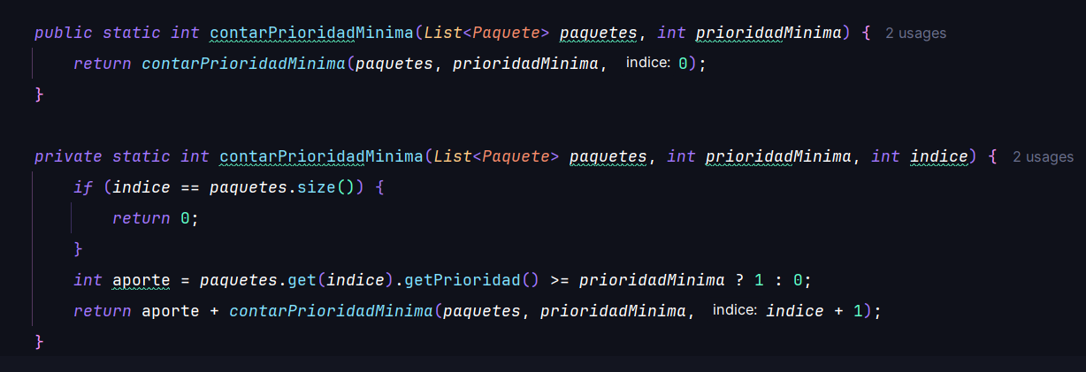
 | Datos (lista paquetes)
 | indice | prioridad |  | prioridadMinima | paquetes.size()
 | 0 | 5 |  | 4
 | 1 | 2
 | 2 | 4
 | 3 | 1
 | 4 | 5

 | Ej | llamada | int indice | indice == size | return 0 | prioridad = get(indice) | aporte = prioridad >= minima ? 1 : 0 | llamada recursiva pendiente | return aporte + resto
 | 1 | contar(paquetes, 4, 0) | 0 |  | - |  |  | contar(paquetes, 4, 1)
 | 2 | contar(paquetes, 4, 1) | 1 |  | - |  |  | contar(paquetes, 4, 2)
 | 3 | contar(paquetes, 4, 2) | 2 |  | - |  |  | contar(paquetes, 4, 3)
 | 4 | contar(paquetes, 4, 3) | 3 |  | - |  |  | contar(paquetes, 4, 4)
 | 5 | contar(paquetes, 4, 4) | 4 |  | - |  |  | contar(paquetes, 4, 5)
 | 6 | contar(paquetes, 4, 5) | 5 |  | 0 | - | - | -
 |  |  |  |  |  |  |  | Resultado (primera llamada)

3 DyV - escritorio
mayorPeso (divide y venceras) - prueba de escritorio

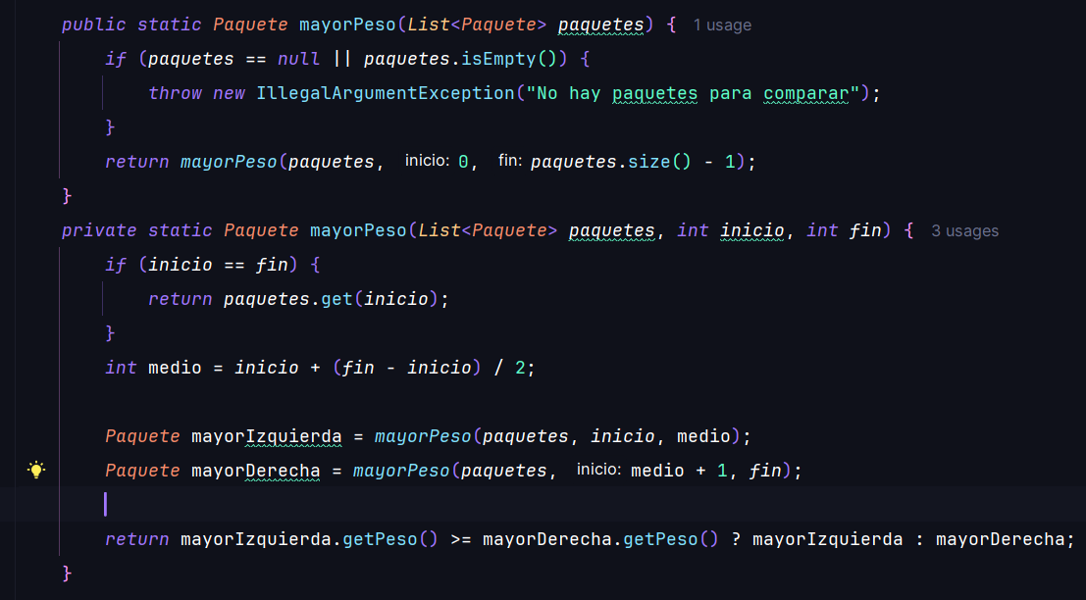
 | Datos (lista paquetes)
 | indice | codigo | peso (kg)
 | 0 | PQ100 | 4.5
 | 1 | PQ211 | 12.0
 | 2 | PQ322 | 3.2
 | 3 | PQ433 | 18.7

 | Ej | subarreglo (pesos) | int inicio | int fin | inicio == fin | return get(inicio) | int medio | izq = mayorPeso(inicio, medio) | der = mayorPeso(medio + 1, fin) | return izq >= der ? izq : der | codigo retornado
 | 1 | [4.5, 12.0, 3.2, 18.7] | 0 | 3 |  | -
 | 2 | [4.5, 12.0] | 0 | 1 |  | -
 | 3 | [4.5] | 0 | 0 |  |  | - | - | -
 | 4 | [12.0] | 1 | 1 |  |  | - | - | -
 | 5 | [3.2, 18.7] | 2 | 3 |  | -
 | 6 | [3.2] | 2 | 2 |  |  | - | - | -
 | 7 | [18.7] | 3 | 3 |  |  | - | - | -
 |  |  |  |  |  |  |  |  | Resultado (primera llamada)

